balance
대산 재화

 | 1. 콘텐츠 보상 측정
 | 콘텐츠 | 7일 계산
 | 천마 | 150,000

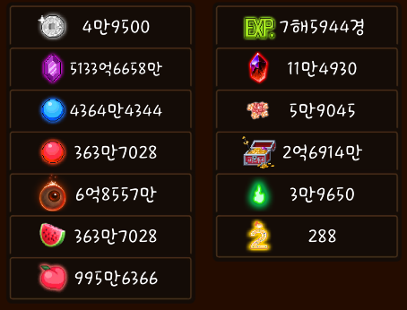
 | 2. 재화 교환 측정
 | 재화 교환 가치 | 1회 교환 | 1회 교환시 필요 개수 | 7일 교환 가능 개수
 | 복숭아 | 100000 | 100 | 150,000,000
 | 검조각 | 20000 | 150 | 20,000,000
 | 불멸석 | 20000 | 200 | 15,000,000
 | 천계꽃 | 10000 | 300 | 5,000,000
 | 도꺠비불 | 10000 | 400 | 3,750,000
 | 수미꽃 | 10000 | 500 | 3,000,000
 | 영혼석 | 50000 | 1,000 | 7,500,000 | 100만
 | 수호환 | 1000 | 1,000 | 150,000 | 1.5만
 | 여우불 | 10000 | 1,000 | 1,500,000 | 30만

 |  |  | 소탕권 재화 총 필요 합 | 37,000
 | 영혼석 소탕권 | 1 | 2,000 | 4
 | 수호환 소탕권 | 1 | 2,000 | 4
 | 여우불 소탕권 | 1 | 2,000 | 4
 | 요도 해방서 | 2 | 2,000 | 4
 | 만능 소탕권 | 1 | 5,000 | 1

